Demanda (Etapa 1)
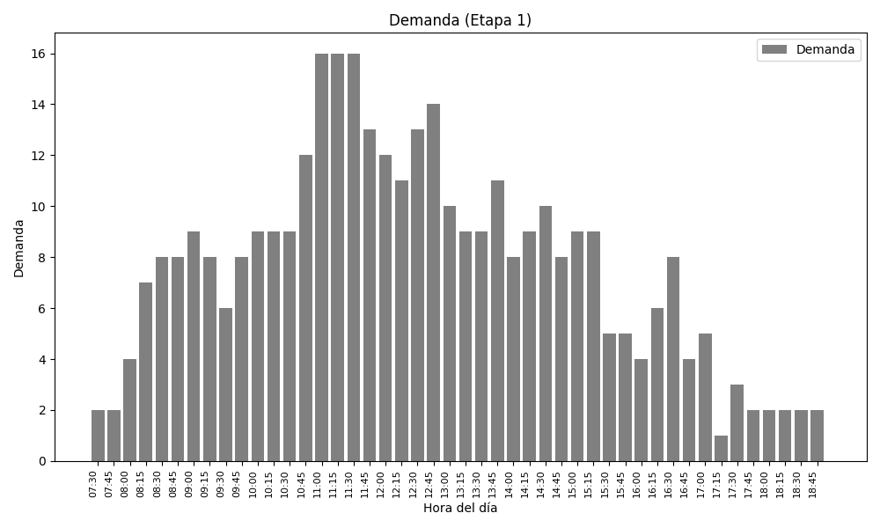

Capacidad vs. Demanda (Etapa 1)
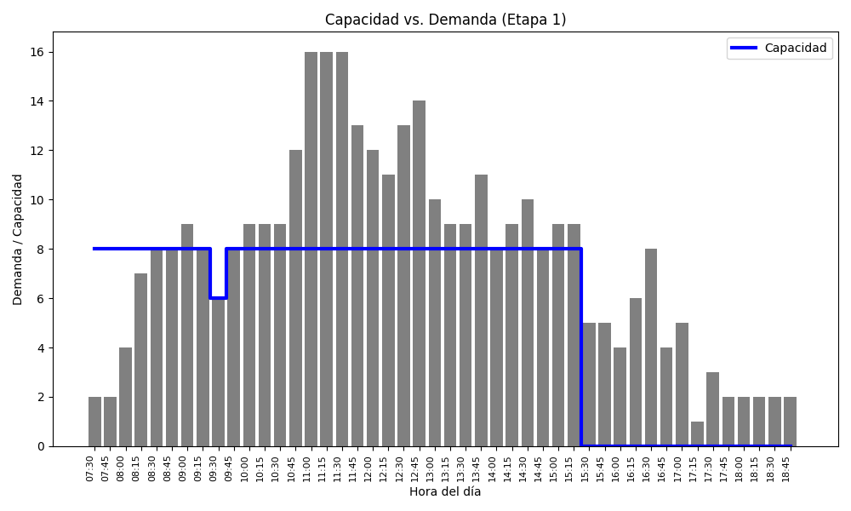

Demanda - Capacidad (Etapa 1)
